Баг репорт
ID | Priority | Severity | APP | OS | Device | Executor | Functionality | Precondition | Summary | Steps to reproduce | Expected result | Actual result | Status | Comments
ReMSG-2 | LOW | Trivial | Версия Teams для Android: 1416/1.0.0.2022372201/0830 Версия Teams для iPhone: 4.10.1 | Android: 12 iOS: 16.0.1 | Android: Samsung S20FE/Samsung S10e Apple: iPhone SE 2020 | Александр Ламинский | Редактирование сообщения | Microsoft Teams открыт, вкладка "Чат", чат "Тест чат" открыт | Редактирование отправленого сообщения | 1) Лонгтап сообщения 2) В информационной панели выбрать "Изменить" 3) Внести изменения в сообщение 4) Нажать на | 1) Появляется информационная панель 2) Перенаправление во вкладку редактирования сообщения 3) В поле ввода можно изменить текст/имодзи/GIF 4) Собщение отражается в чате в отредактированном виде с пометкой о редактировании | Пометка о редактировании сообщения отражается в чате для всех собеседников информируя их о внесении изменений в сообщение | Новый | В требованиях к приложению Microsoft Teams в главе "Сообщения", пункт "Редактирование" указанно, что пометка о редактировании сообщения видна только пользователю вносящему изменения
DeMSG-1 | Medium | Minor | Версия Teams для Android: 1416/1.0.0.2022372201/0830 Версия Teams для iPhone: 4.10.1 | Android: 12 iOS: 16.0.1 | Android: Samsung S20FE/Samsung S10e Apple: iPhone SE 2020 | Александр Ламинский | Удаление сообщения | Microsoft Teams открыт, вкладка "Чат", чат "Тест чат" открыт | Удаление отправленого сообщения | 1) Лонгтап сообщения 2) В информационной панели выбрать "Удалить" | 1) Появляется информационная панель 2) Появляется окно оповещения с вариантами действий | При удалении сообщения в окне оповещения допущена грамматическая ошибка. | В работе | 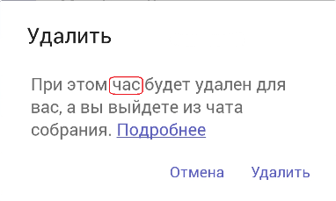
CrSRV-4 | Medium | Minor | Версия Teams для Android: 1416/1.0.0.2022372201/0830 Версия Teams для iPhone: 4.10.1 | Android: 12 iOS: 16.0.1 | Android: Samsung S20FE/Samsung S10e Apple: iPhone SE 2020 | Александр Ламинский | Создание опроса | Microsoft Teams открыт, вкладка "Чат", чат "Тест чат" открыт | Создание опроса в чате | 1) Нажать на 2) Выбрать иконку "Polls" 3) Ввести текст в строку ввода для вопроса 4) Ввести текст в строки ввода для вариантов ответов 5) Нажать "Предварительный просмотр" 6) Нажать "Отправить" | 1) Появляется панель дополнительных действий 2) Переход во вкладку создания опроса 3) Текст отражается в строке ввода 4) Текст отражается в строке ввода 5) Преход во вкладку предварительного просмотра 6) Переход во вкладку "Чат" с опубликованным опросом | В окне опроса максимальное количество отражаемых символов варианта ответа =22. Текст после 22 символов не отражается. | Новый | 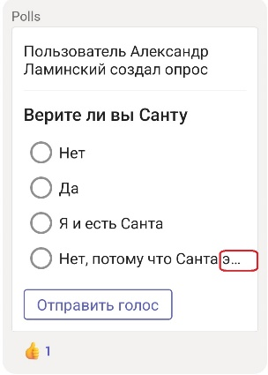
CrMit-1/4 | Medium | Minor | Версия Teams для Android: 1416/1.0.0.2022372201/0830 Версия Teams для iPhone: 4.10.1 | Android: 12 iOS: 16.0.1 | Android: Samsung S20FE/Samsung S10e Apple: iPhone SE 2020 | Александр Ламинский | Создание мероприятия/события | Microsoft Teams открыт/вкладка "Календарь" | Создание мероприятия/события | 1) Нажать на 2) Ввести символы в строку ввода заголовка мероприятия/события | 1) Переход во вкладку создания мероприятия/события 2) Текст отражается в строке ввода | В строке ввода заголовка мероприятия/события каждое новое слово автоматически начинается с заглавной буквы | В работе | 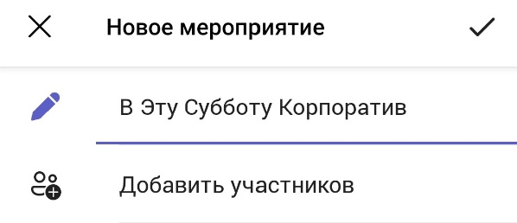
CrSrh-1.1 | LOW | Trivial | Версия Teams для Android: 1416/1.0.0.2022372201/0830 Версия Teams для iPhone: 4.10.1 | Android: 12 iOS: 16.0.1 | Android: Samsung S20FE/Samsung S10e Apple: iPhone SE 2020 | Александр Ламинский | Поиск по одному символу | Microsoft Teams открыт Строка поиска | Поиск совпадений по одному символу | 1) Ввести в строку поиска символ | 1) Символ введен, совпадения найдены | Поиск не производится | В работе

